상품제안서
에코라이프 헤리티지 수면안대 19mm | 상품코드: F24105

 |  |  |  |  |  |  | 02-412-0044 | www.easy1.co.kr
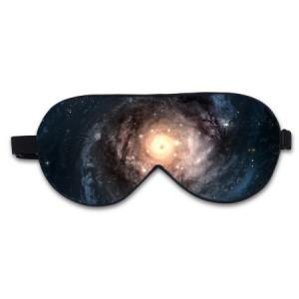

【상세/제작정보】 | 부드럽고 편안하며 통기성

【인쇄/포장옵션】 | / 포장불가능

【공급단가】 | 수량 | 100~ | 300~ | 500~ | 1,000~ | 3,000~
*VAT별도 | 단가 | 7,750원 | 7,620원 | 7,440원 | 7,250원 | 7,130원

【상품 URL】 | https://dev.easy1.co.kr:443/src/goods_detail.php?gdno=24105

